상품제안서
라임슬림 칼라 텀블러 340ml | 상품코드: S06590

 |  |  |  |  |  |  | 02-713-8555 | www.synergygift.co.kr
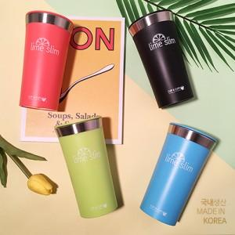

【상세/제작정보】 | 국내생산 포스코스텐 sus-304를 사용한 심플 칼라 텀블러

【인쇄/포장옵션】 | 실크, 레이저 / 포장지포장

【공급단가】 | 수량 | 50~ | 100~ | 500~ | 1,000~ | 2,000~
*VAT별도 | 핑크 | 5,500원 | 5,410원 | 5,060원 | 4,970원 | 4,840원
 | 블루 | 5,500원 | 5,410원 | 5,060원 | 4,970원 | 4,840원
 | 블랙 | 5,500원 | 5,410원 | 5,060원 | 4,970원 | 4,840원
 | 그린 | 5,500원 | 5,410원 | 5,060원 | 4,970원 | 4,840원

【상품 URL】 | https://www.synergygift.co.kr:443/src/goods_detail.php?gdno=19836

